Bénin
 | Bénin - COURBE DE TAUX 13/11/2020

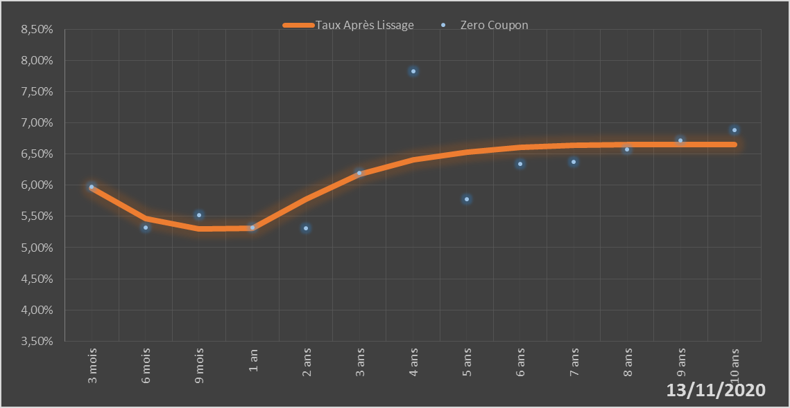
 |  | Maturité | Zero Coupon | Taux Après Lissage
 |  | 3 mois | 5.9724% | 5.9548%
 |  | 6 mois | 5.3251% | 5.4643%
 |  | 9 mois | 5.5162% | 5.3027%
 |  | 1 an | 5.3212% | 5.3106%
 |  | 2 ans | 5.3151% | 5.7796%
 |  | 3 ans | 6.1908% | 6.1732%
 |  | 4 ans | 7.8288% | 6.4034%
 |  | 5 ans | 5.7739% | 6.5330%
 |  | 6 ans | 6.3381% | 6.6039%
 |  | 7 ans | 6.3686% | 6.6397%
 |  | 8 ans | 6.5709% | 6.6541%
 |  | 9 ans | 6.7210% | 6.6552%
 |  | 10 ans | 6.8801% | 6.6484%

2020-11-13
oui

Bénin

